问题
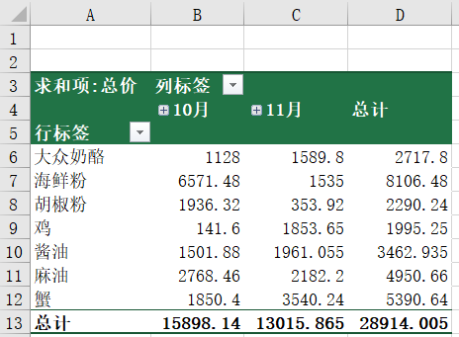
 |  | 课后小练习

任务：
 | 使用PowerQuery工具追加文件夹中10月和11月文件中的数据并创建透视表，注意两张表中总额列名不同，一个是“总价”一个是“总金额”
 | 完成效果如下图所示。

